关系图
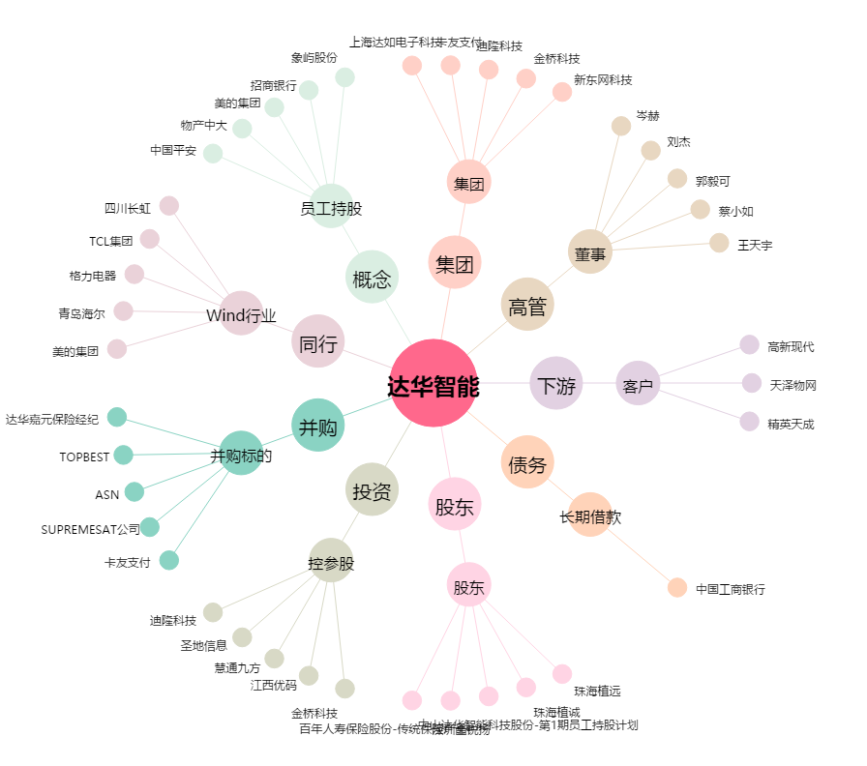
达华智能[002512.SZ] - 关系概览图

